상품제안서
NEW멀티툴-프로페셔널 | 상품코드: F30828

 |  |  |  |  |  |  | 02-412-0044 | www.easy1.co.kr
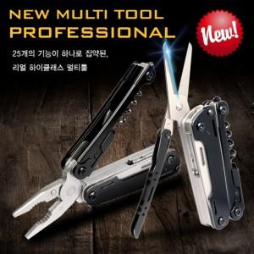

【상세/제작정보】

【인쇄/포장옵션】 | 레이저 / 프리미엄 기프트박스

【공급단가】 | 수량 | 30~ | 50~ | 100~ | 300~ | 500~
*VAT별도 | 단가 | 43,620원 | 42,920원 | 41,880원 | 40,830원 | 40,130원

【상품 URL】 | https://easy1.co.kr:443/src/goods_detail.php?gdno=30828

